Préambule
Ce chapitre s’appuie sur des données établies et consolidées par Île de France Mobilités à partir des informations fournies par ses partenaires (SNCF, RATP, Optile).
Lorsqu’elles sont disponibles, les données sont présentées par département ou par territoire et sur plusieurs années, afin d’appréhender les tendances d’évolution observées depuis 2000.

Utilisation des données
La reproduction des données présentées dans ce chapitre est autorisée avec mention de la source.
La mise en œuvre des fichiers est faite sous l'entière responsabilité de l'utilisateur, en particulier quant aux résultats obtenus à partir de ceux-ci.
De convention expresse dans tous les cas, aucune garantie tacite ou implicite n'est accordée par Île de France Mobilités , que ce soit au titre de préjudice direct ou indirect, commercial ou financier ou pour toute autre cause.
Île de France Mobilités n'assure aucun service de quelque nature qu'il soit, notamment de conseil, sur les fichiers mis à disposition.

1-voyages annuels
 La fréquentation annuelle
Dans le métro, on comptabilise le nombre d’utilisations en provenance de la voie publique, du réseau de surface et du RER. En revanche les correspondances entre lignes de métro ne sont pas prises en compte.
Dans les RER et les trains, on comptabilise le nombre d'utilisations en provenance de la voie publique, du réseau de surface et du métro. Les correspondances entre lignes de RER et de Trains ne sont pas prises en compte.
Sur le réseau de surface (bus, tramways), les utilisateurs en provenance de la voie publique, du métro, du RER ou d’une autre ligne du réseau de surface sont comptés.
Ainsi, tandis qu’un correspondant métro-métro ou RER-RER est comptabilisé une seule fois (au moment de son entrée sur le réseau), toute correspondance bus○ bus, bus○ RER ou bus○métro engendre un double comptage.
Les comptages annuels sont effectués tout au long de l'année : jours ouvrables, week-ends, y compris vacances scolaires.

Figure 1.1 : Nombre de voyages annuels par mode, en millions

 |  |  | 2000 | 2001 | 2002 | 2003 | 2004 | 2005 | 2006 | 2007 | 2008 | 2009 | 2010 | 2011 | 2012 | 2013 | 2014 | 2015 | 2016 | 2017 | 2018 | 2019 | 2020 | 2021 | 2022 | 2023
Trains |  | SNCF serie redressée (T4 et T11E exclus) | 641 | 657 | 677 | 689 | 725 | 747 | 774 | 800 | 816 | 815 | 820 | 842 | 857 | 877 | 877 | 890 | 932 | 949 | 913 | 911 | 495 | 600 | 736 | 780
 |  | RATP | 404 | 415 | 410 | 400 | 438 | 445 | 452 | 447 | 469 | 448 | 456 | 469 | 477 | 469 | 474 | 469 | 478 | 493 | 497 | 497 | 264 | 342 | 461 | 488
 |  | TOTAL | 1,045 | 1,072 | 1,087 | 1,090 | 1,163 | 1,192 | 1,226 | 1,247 | 1,285 | 1,263 | 1,277 | 1,311 | 1,334 | 1,346 | 1,351 | 1,359 | 1,411 | 1,441 | 1,409 | 1,407 | 759 | 941 | 1,197 | 1,267
Métro |  | RATP | 1,248 | 1,262 | 1,283 | 1,248 | 1,336 | 1,373 | 1,410 | 1,387 | 1,472 | 1,479 | 1,505 | 1,524 | 1,541 | 1,527 | 1,526 | 1,520 | 1,519 | 1,539 | 1,560 | 1,498 | 753 | 1,015 | 1,339 | 1,411
MODES FERRES |  |  | 2,293 | 2,334 | 2,370 | 2,338 | 2,499 | 2,565 | 2,636 | 2,634 | 2,757 | 2,742 | 2,782 | 2,835 | 2,875 | 2,873 | 2,877 | 2,879 | 2,930 | 2,980 | 2,969 | 2,905 | 1,512 | 1,957 | 2,536 | 2,679
Tramway ** |  | RATP | 25 | 36 | 39 | 39 | 44 | 48 | 50 | 80 | 89 | 89 | 101 | 107 | 107 | 183 | 223 | 256 | 276 | 284 | 302 | 331 | 212 | 250 | 293 | 311
 |  | SNCF (T4+t11) | - | - | - | - | - | - | - | - | 8 | 8 | 8 | 9 | 10 | 10 | 10 | 10 | 10 | 10 | 13 | 9 | 8 | 9 | 24 | 29
 |  | KEOLIS T10 et T9 | - | - | - | - | - | - | - | - | - | - | - | - | - | - | - | - | - | - | - | - | - | - | - | 22
 |  | TOTAL (RATP+T4+T9+T11) | 25 | 36 | 39 | 39 | 44 | 48 | 50 | 80 | 97 | 97 | 109 | 115 | 117 | 193 | 233 | 267 | 287 | 294 | 315 | 340 | 220 | 266 | 341 | 361
Bus à Paris |  | RATP | 355 | 349 | 353 | 342 | 349 | 331 | 324 | 329 | 346 | 345 | 340 | 352 | 335 | 315 | 331 | 326 | 330 | 321 | 316 | 291 | 198 | 212 | 215 | 208
Bus en petite couronne |  | RATP | 553 | 564 | 573 | 576 | 601 | 609 | 617 | 616 | 653 | 643 | 634 | 637 | 627 | 624 | 653 | 662 | 684 | 692 | 689 | 681 | 458 | 524 | 530 | 542
Bus en grande couronne |  | Optile + TRA | 239 | 241 | 244 | 253 | 259 | 265 | 273 | 278 | 284 | 294 | 299 | 315 | 326 | 335 | 348 | 368 | 397 | 406 | 417 | 449 | 258 | 340 | 389 | 366
Bus en petite et grande couronnes |  | Total RATP+Optile+TRA | 792 | 805 | 817 | 829 | 860 | 874 | 890 | 894 | 937 | 937 | 933 | 952 | 953 | 959 | 1,001 | 1,030 | 1,081 | 1,098 | 1,106 | 1,130 | 716 | 864 | 919 | 907
Noctiliens |  | RATP | 3 | 3 | 3 | 4 | 4 | 4 | 7 | 7 | 7 | 8 | 8 | 8 | 8 | 9 | 9 | 10 | 10 | 11 | 12 | 13 | 9 | 9 | 12 | 12
 |  | SNCF | - | - | - | - | - | - | 1 | 1 | 1 | 1 | 0 | 1 | 1 | 1 | 1 | 1 | 1 | 1 | 1 | 1 | 1 | 1 | 1 | 1
 |  | Autres opérateur | - | - | - | - | - | - | - | - | - | - | - | - | - | - | - | - | - | - | - | - | - | - | - | -
BUS |  |  | 1,150 | 1,157 | 1,173 | 1,174 | 1,213 | 1,209 | 1,221 | 1,230 | 1,291 | 1,290 | 1,281 | 1,313 | 1,298 | 1,284 | 1,342 | 1,367 | 1,422 | 1,432 | 1,436 | 1,435 | 924 | 1,086 | 1,148 | 1,128
TOUS MODES |  |  | 3,467 | 3,527 | 3,582 | 3,550 | 3,756 | 3,821 | 3,907 | 3,944 | 4,146 | 4,130 | 4,172 | 4,264 | 4,290 | 4,349 | 4,452 | 4,513 | 4,638 | 4,706 | 4,720 | 4,680 | 2,656 | 3,309 | 4,025 | 4,167
Remarques :
Un voyage en train SNCF correspond à un trajet effectué par un voyageur dans un seul véhicule. Si, pour son déplacement, le voyageur effectue une correspondance, on dénombre deux voyages.
- A partir de 2015, Changement de méthode de calcul pour le calcul du Trafic Trains SNCF : Résultats issus de la méthode CAB Tendance (source : SNCF)
Le trafic ferré a été recalculé sur la période 2000 à 2018 afin de neutraliser l'écart suite au changement de méthode de calcul entre le modèle d’estimation de trafic CAB Tendance et les comptages manuels.
Ces nouveaux résultats 2000 à 2018 recalculés deviennent désormais les résultats officiels de trafic et remplacent ceux qui avaient été envoyés ces trois dernières années.
- Trafic SNCF hors parcours complémentaire (au-delà des limites de l'Ile-de-France) ; trafic 393 +TVM inclus dans Bus en petite couronne
- A partir de 2010, changement de méthode de dénombrement du nombre de voyages Optile
Faits marquants: Mouvements sociaux deuxième trimestre 2018 et quatrième trimestre 2019.
** Les voyages sur la ligne T4 et T11 sont intégrés à partir de 2015, T4 prolongé en 2019 et T9 mis en service en 2021, T10 mis en service en 2023.
Les données de trafic du T9 et du T10 sont issues des validations; Les données du T13 sont prochainement disponibles.
Source : Île de France Mobilités d'après Optile, RATP, SNCF

Figure 1.2 : Evolution annuelle moyenne du nombre de voyages par mode

 | 2000-2006 | 2000-2014 | 2006-2012 | 2006-2013 | 2006-2014 | 2006-2015 | 2006-2016 | 2006-2017 | 2006-2018 | 2006-2019 | 2006-2020 | 2006-2021 | 2006-2022 | 2006-2023
Trains | 2.69% | 1.85% | 1.42% | 1.34% | 1.22% | 1.15% | 1.41% | 1.48% | 1.17% | 1.07% | -3.37% | -1.74% | -0.2% | 0.2%
Métro | 2.05% | 1.45% | 1.49% | 1.15% | 0.99% | 0.84% | 0.75% | 0.80% | 0.84% | 0.47% | -4.38% | -2.16% | 0.6% | 0.8%
Tramway | 12.59% | 17.46% | 15.29% | 21.30% | 21.25% | 20.48% | 19.11% | 17.49% | 16.61% | 15.90% | 11.18% | -1.96% | 4.6% | 4.7%
Bus à Paris | -1.50% | -0.49% | 0.57% | -0.39% | 0.28% | 0.08% | 0.19% | -0.07% | -0.21% | -0.82% | -3.45% | 11.81% | -7.7% | -7.8%
Bus en Petite Couronne | 1.84% | 1.19% | 0.28% | 0.17% | 0.71% | 0.79% | 1.03% | 1.05% | 0.93% | 0.76% | -2.10% | -1.09% | -24.0% | -19.8%
Bus en Grande Couronne | 2.24% | 2.72% | 3.00% | 2.97% | 3.08% | 3.37% | 3.82% | 3.67% | 3.59% | 3.90% | -0.42% | 1.47% | -21.7% | -21.2%

Figure 1. 3 : Evolution du nombre de voyages par mode, base 100 en 2000

 | 2000 | 2001 | 2002 | 2003 | 2004 | 2005 | 2006 | 2007 | 2008 | 2009 | 2010 | 2011 | 2012 | 2013 | 2014 | 2015 | 2016 | 2017 | 2018 | 2019 | 2020 | 2021 | 2022 | 2023
Métro | 100 | 101 | 103 | 100 | 107 | 110 | 113 | 111 | 118 | 119 | 121 | 122 | 123 | 122 | 122 | 122 | 122 | 123 | 125 | 120 | 60 | 81 | 107 | 113
Trains | 100 | 103 | 104 | 104 | 111 | 114 | 117 | 119 | 123 | 121 | 122 | 125 | 128 | 129 | 129 | 130 | 135 | 138 | 135 | 135 | 73 | 90 | 114 | 121
Bus à Paris | 100 | 98 | 100 | 96 | 98 | 93 | 91 | 93 | 98 | 97 | 96 | 99 | 94 | 89 | 93 | 92 | 93 | 91 | 89 | 82 | 56 | 60 | 61 | 58
Bus en Petite Couronne | 100 | 102 | 104 | 104 | 109 | 110 | 112 | 111 | 118 | 116 | 115 | 115 | 113 | 113 | 118 | 120 | 124 | 125 | 125 | 123 | 83 | 95 | 96 | 98
Bus en Grande Couronne | 100 | 101 | 102 | 106 | 108 | 111 | 114 | 116 | 119 | 123 | 125 | 132 | 136 | 140 | 146 | 154 | 166 | 170 | 174 | 188 | 108 | 142 | 162 | 153
Bus en petite et grande couronnes | 100 | 102 | 103 | 105 | 109 | 110 | 112 | 113 | 118 | 118 | 118 | 120 | 120 | 121 | 126 | 130 | 136 | 139 | 140 | 143 | 90 | 109 | 116 | 115
Tramway | 100 | 148 | 160 | 158 | 180 | 194 | 204 | 326 | 397 | 397 | 446 | 471 | 478 | 787 | 951 | 1,089 | 1,170 | 1,200 | 1,288 | 1,386 | 899 | 1,087 | 1,392 | 1,267

Evolution du nombre de voyages par mode (sauf tramway) , base 100 en 2000
Crise sanitaire

Figure 1.4 : Voguéo
 | 2008 | 2009 | 2010 | 2011 *
Nombre de voyageurs | 101,450 | 158,000 | 227 600 | 92,100
* En 2011, le service n'a fonctionné que du 1er janvier au 5 juin 2011
Source: Ile de France Mobilités

Evolution du nombre de voyages en tramway, base 100 en 2000
Crise sanitaire

5-Télébillettique
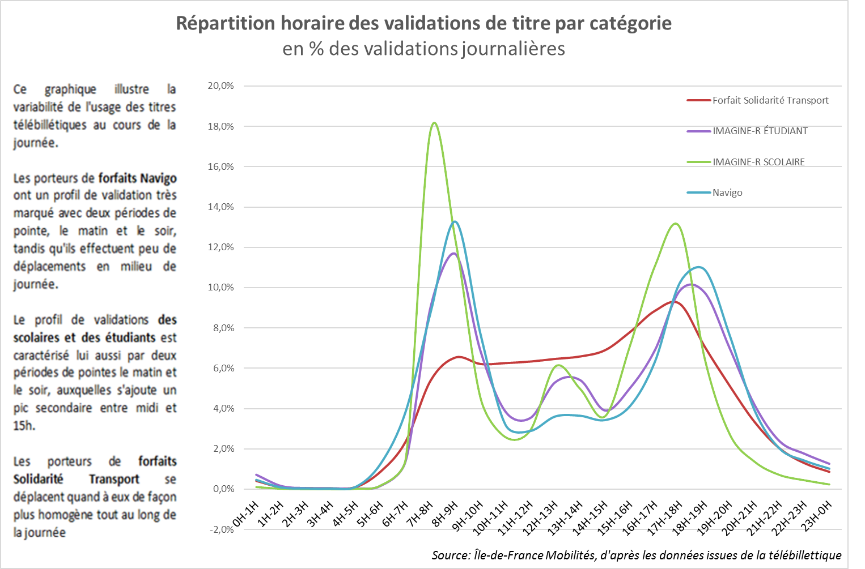
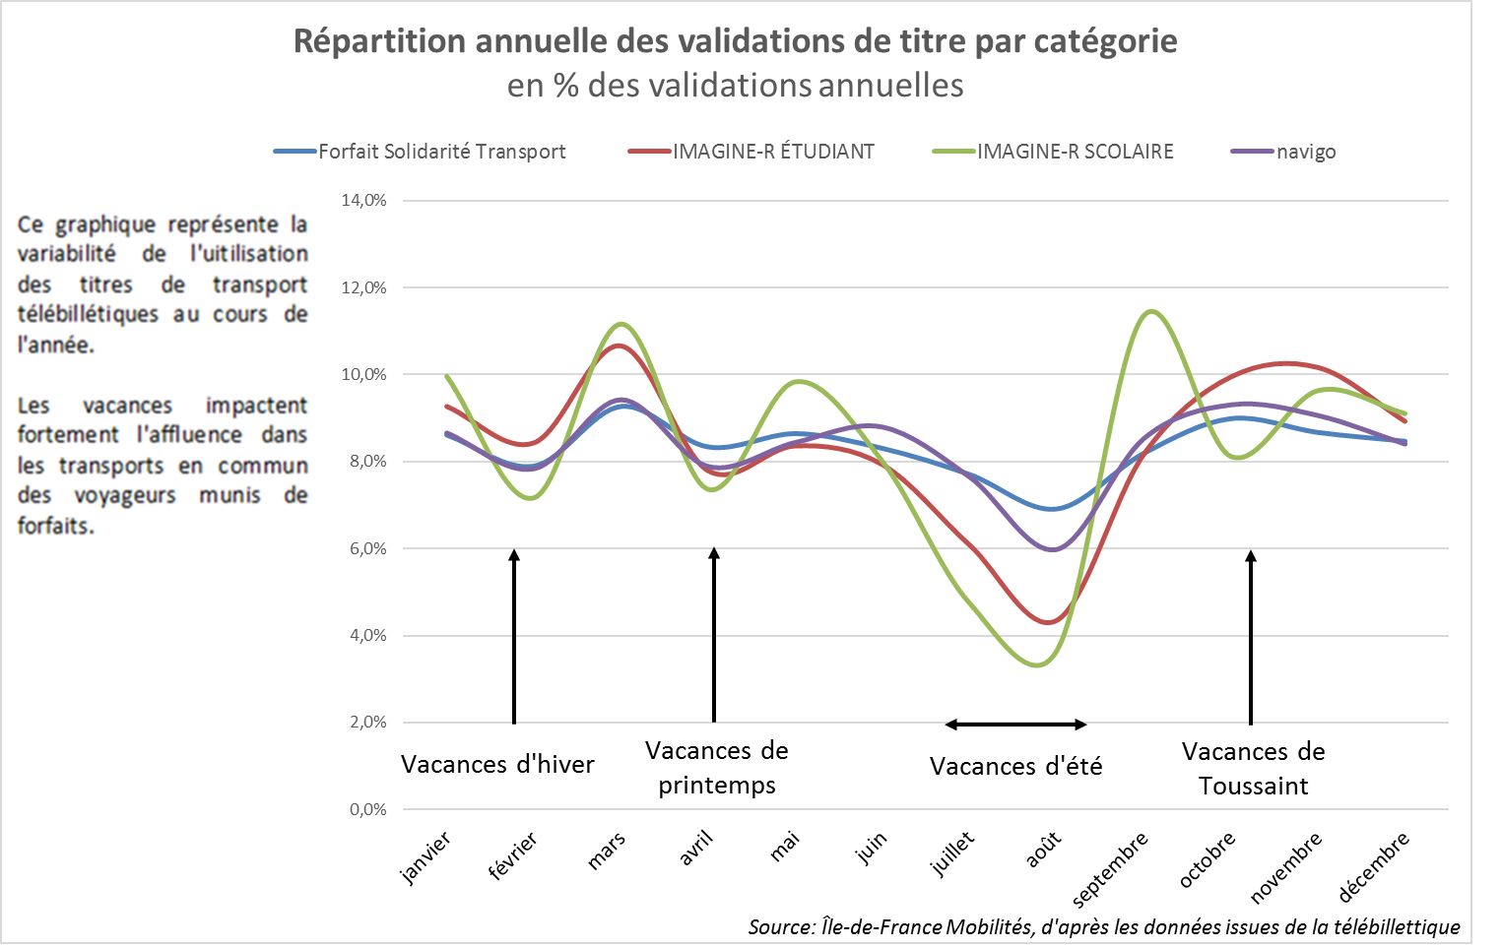
Figure 5 : Les validations de titres télébillettique

2023

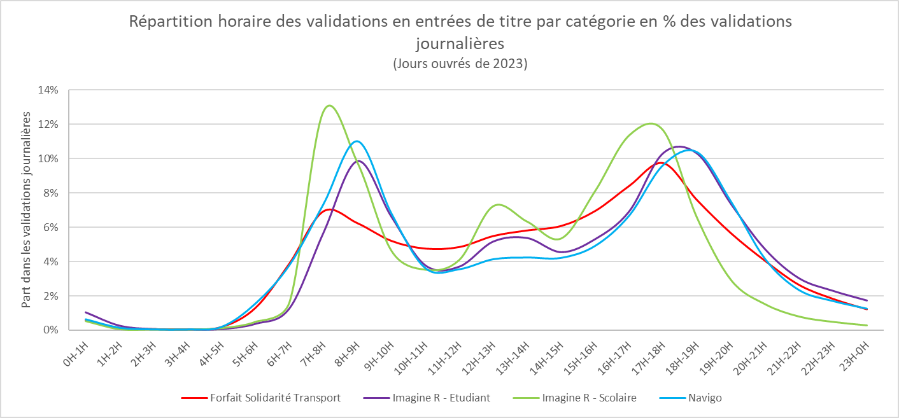

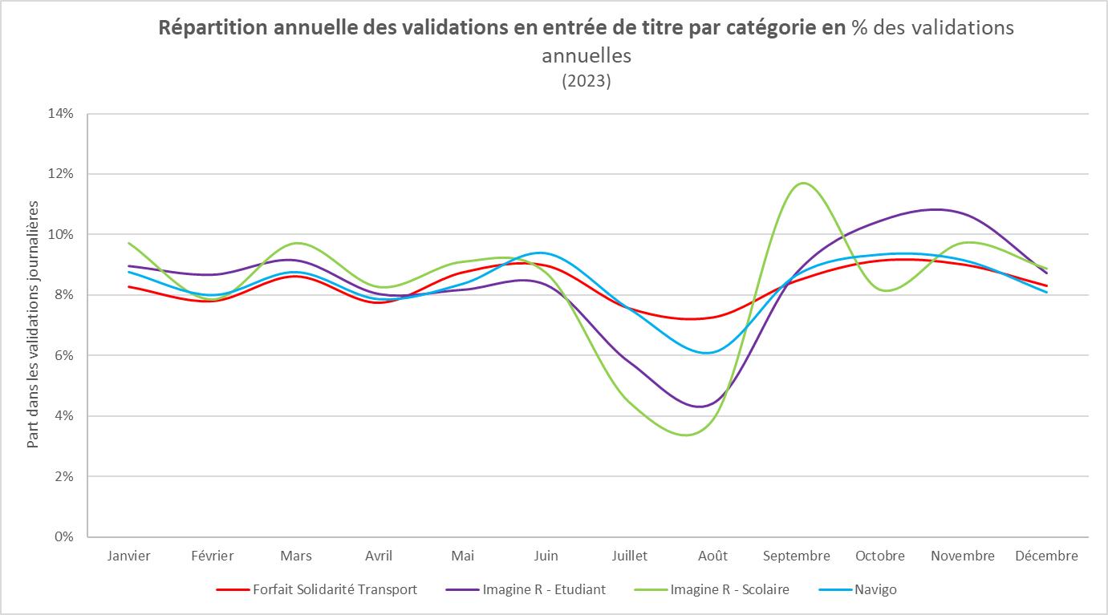

2022

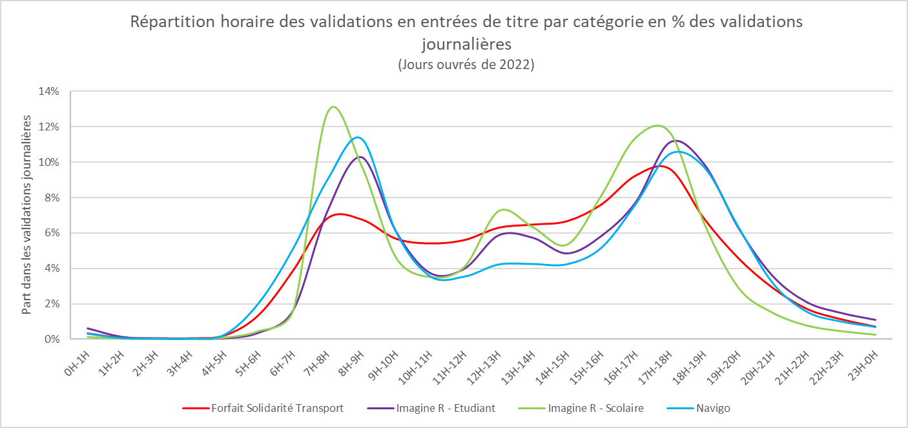

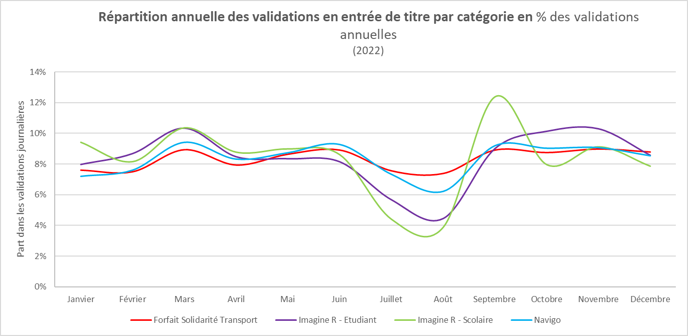

 | 2021
Répartition horaire des validations en entrées de titre par catégorie en % des validations journalières (Jours ouvrés de 2021)
 | Forfait Solidarité Transport | Imagine R - Etudiant | Imagine R - Scolaire | Navigo
0H-1H | 0.0033763625041 | 0.0062990639786 | 0.0014447234699 | 0.003213237904
1H-2H | 0.00090458495377 | 0.0015016965687 | 0.00041334148574 | 0.00071370815146
2H-3H | 0.00067176724806 | 0.00060766934699 | 0.00024015005308 | 0.00041061450582
3H-4H | 0.00062035001625 | 0.00042340080944 | 0.00020052830204 | 0.0004712319848
4H-5H | 0.0022326119853 | 0.00068643411413 | 0.0010398102952 | 0.0026495753588
5H-6H | 0.013825616152 | 0.0038846051486 | 0.0047553787647 | 0.020607211286
6H-7H | 0.038776783712 | 0.016426461472 | 0.016230808356 | 0.051230094668
7H-8H | 0.068186531636 | 0.072235672342 | 0.12795615241 | 0.090044487621
8H-9H | 0.067587106839 | 0.1028224315 | 0.098050071801 | 0.11330666135
9H-10H | 0.056755352876 | 0.061094276859 | 0.046380768597 | 0.060920770567
10H-11H | 0.054071502819 | 0.037512271867 | 0.035286063395 | 0.035643835021
11H-12H | 0.055973944682 | 0.039932800184 | 0.041010350374 | 0.035458643654
12H-13H | 0.062904846943 | 0.058775089585 | 0.072516974608 | 0.042301139806
13H-14H | 0.064702105506 | 0.057377871349 | 0.063402701943 | 0.042560821102
14H-15H | 0.066612279671 | 0.048567452911 | 0.053580925699 | 0.042439862218
15H-16H | 0.076034337384 | 0.058443739901 | 0.081417652082 | 0.051731311396
16H-17H | 0.092307964119 | 0.077411393323 | 0.11394866033 | 0.076374158483
17H-18H | 0.096021646123 | 0.11122263571 | 0.11696749956 | 0.10474807151
18H-19H | 0.06799530291 | 0.098887718435 | 0.065595753832 | 0.097228438137
19H-20H | 0.045694103012 | 0.062926020528 | 0.02924144044 | 0.063438033636
20H-21H | 0.029058764024 | 0.035859181766 | 0.015094490223 | 0.031856244785
21H-22H | 0.017159502434 | 0.021035514019 | 0.0078457550363 | 0.015580770465
22H-23H | 0.011347109271 | 0.01497557677 | 0.0046995420393 | 0.01006268174
23H-0H | 0.0071795231792 | 0.011091021507 | 0.0026804569075 | 0.0070083946468

 | 2019
 | 2017

